Solicitud gráfica
 | Área: | Matemáticas |  |  | Fecha:
 | Grado: | 6
 | Título del tema: | Refuerza tu aprendizaje: La probabilidad condicionada |  |  | ¿Cuaderno de estudio o recurso? | Recurso
 | Editor: | ANDRES GOMEZ |  |  | Motor del recurso | M101

 | Código guión o recurso: | MA_09_13_REC230 | ← Para determinar este código, visite la hoja de Ayuda
 |  |  |  |  | ESPECIFICACIÓN DE ARCHIVOS A ENTREGAR
Núm. | Archivo Shutterstock o ruta en web | Imagen para: | Tipo | Ubicación de la imagen en el recurso M101 | Nombre imagen SMALL | Tamaño imagen SMALL | Nombre imagen ZOOM | Tamaño imagen ZOOM | Descripción | Observaciones
IMG01 | 369227909 | Recurso M101 | Fotografía | Contenido | MA_09_13_REC230_IMG01n.png | 286 x 286 px | MA_09_13_REC230_IMG01a.png | 500 x 500 px
IMG02 | 7326772 | Recurso M101 | Fotografía | Contenido | MA_09_13_REC230_IMG02n.png | 286 x 286 px | MA_09_13_REC230_IMG02a.png | 500 x 500 px
IMG03 | 344305094 | Recurso M101 | Ilustración | Contenido | MA_09_13_REC230_IMG03n.png | 286 x 286 px | MA_09_13_REC230_IMG03a.png | 500 x 500 px | 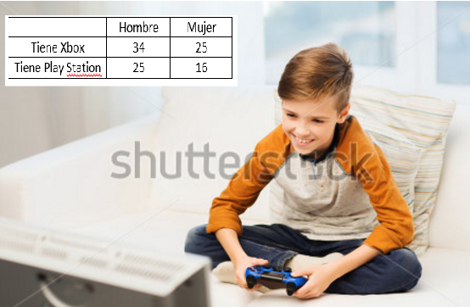
IMG04 | 174088637 | Recurso M101 | Ilustración | Contenido | MA_09_13_REC230_IMG04n.png | 286 x 286 px | MA_09_13_REC230_IMG04a.png | 500 x 500 px | 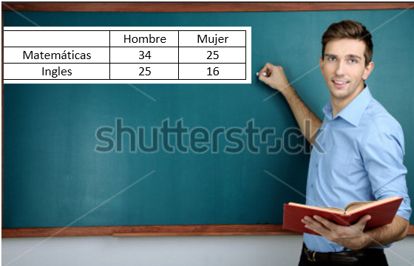
IMG05 | 265359428 | Recurso M101 | Ilustración | Contenido | MA_09_13_REC230_IMG05n.png | 286 x 286 px | MA_09_13_REC230_IMG05a.png | 500 x 500 px | 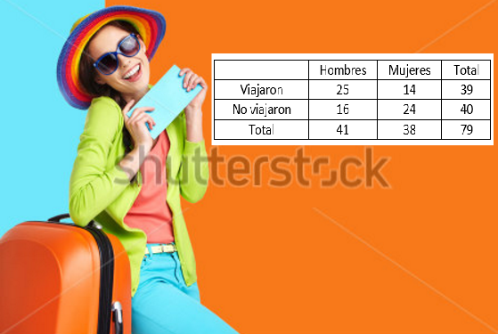
IMG06 | 140846050 | Recurso M101 | Fotografía | Contenido | MA_09_13_REC230_IMG06n.png | 286 x 286 px | MA_09_13_REC230_IMG06a.png | 500 x 500 px
IMG07 | 263118074 | Recurso M101 | Ilustración | Contenido | MA_09_13_REC230_IMG07n.png | 286 x 286 px | MA_09_13_REC230_IMG07a.png | 500 x 500 px | 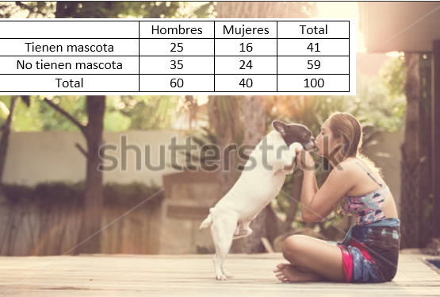
IMG08 | 315245324 | Recurso M101 | Fotografía | Contenido | MA_09_13_REC230_IMG08n.png | 286 x 286 px | MA_09_13_REC230_IMG08a.png | 500 x 500 px
IMG09 | 214267513 | Recurso M101 | Ilustración | Contenido | MA_09_13_REC230_IMG09n.png | 286 x 286 px | MA_09_13_REC230_IMG09a.png | 500 x 500 px | 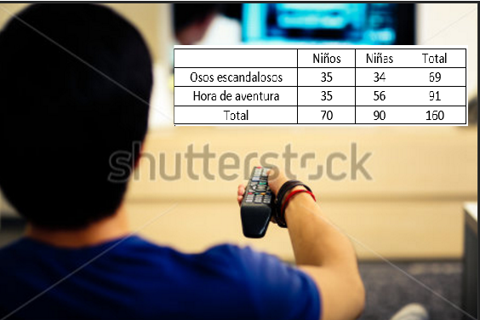
IMG10 | 252327457 | Recurso M101 | Fotografía | Contenido | MA_09_13_REC230_IMG10n.png | 286 x 286 px | MA_09_13_REC230_IMG10a.png | 500 x 500 px

